Git
1.Gitをインストールする。
http://www.backlog.jp/git-guide/intro/intro2_1.html

一昨年のITプレゼン参加時にエビさんがつくった手順書をベースにしてます。

2.Cドライブ直下に「Git(任意のフォルダ名)」を作成し、右クリックをして「Git ここにリポジトリを作成」を選択する。
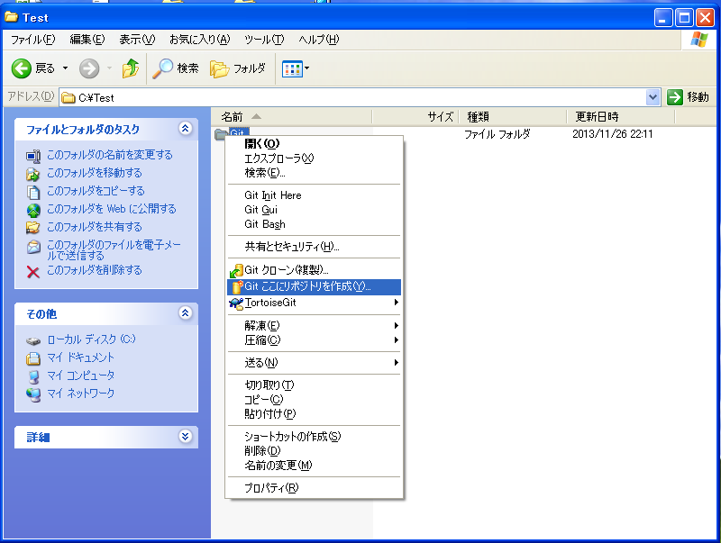

3.チェックをせずにOKボタンを押下する。
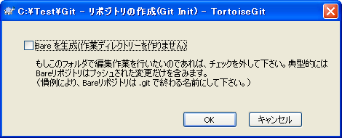

4.リポジトリ(Gitの管理フォルダ対象)に設定されます。

5.右クリックをすると「Git Add all files now」が追加されて管理対象になる。
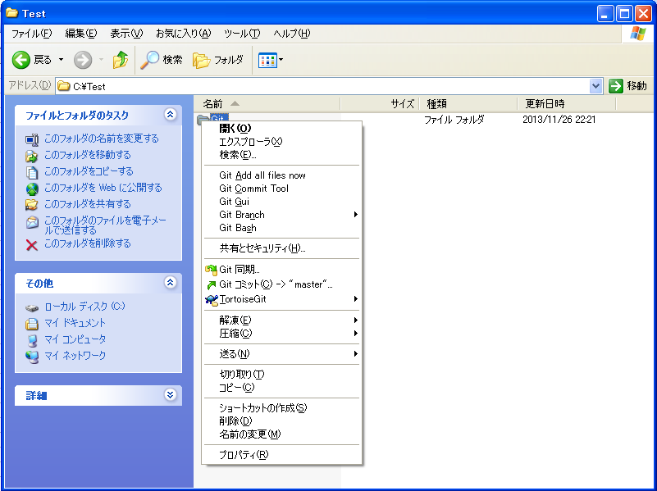

6.Git同期をクリックする。

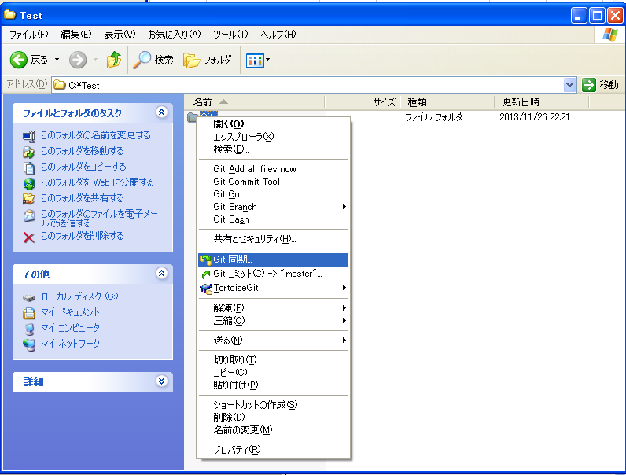

7.リモートに「https://github.com/IKEDAIKEDA/IT2016」を入力して、プルボタンを押下する。
(パスワードを要求された場合は「Ikeda5272」を入力する。)
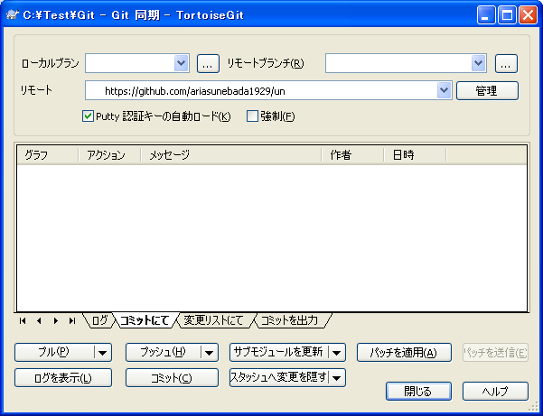

8.成功するとGitのフォルダに緑のアイコンが付き、フォルダ内にUnsystmemフォルダが格納される。
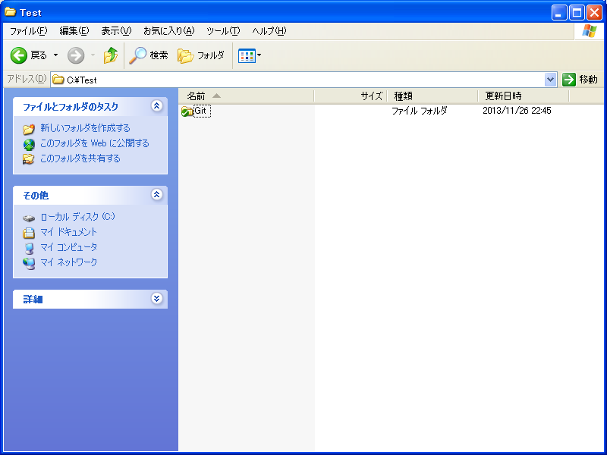

9.ファイルの内容を編集して保存した場合は赤いアイコンになる。
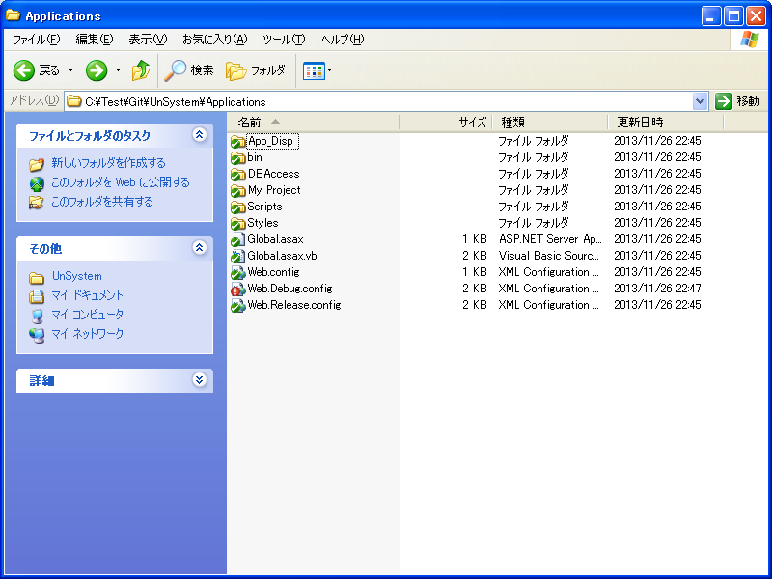

 | ※編集を取り消したい場合は変更の取り消しで元に戻す。(アップロードはされないので安心)
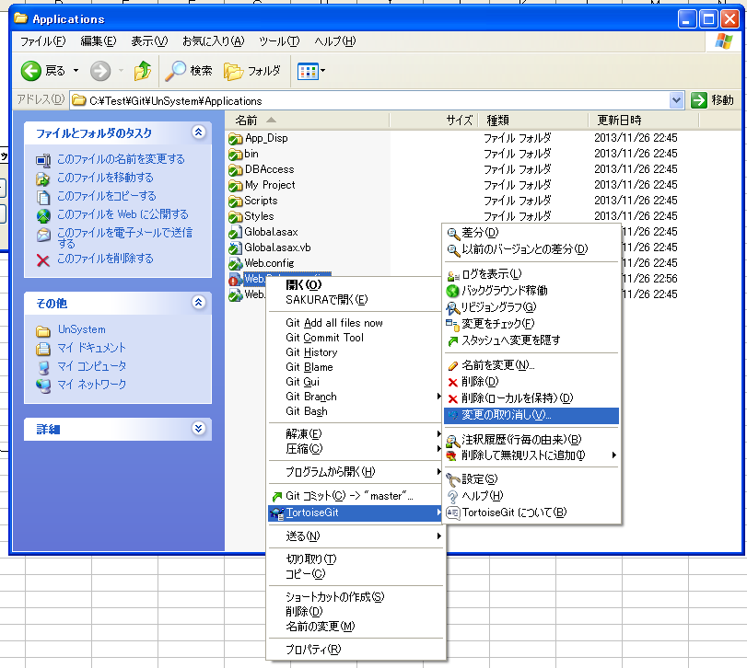

10.右クリックをしてコミットをクリックする。
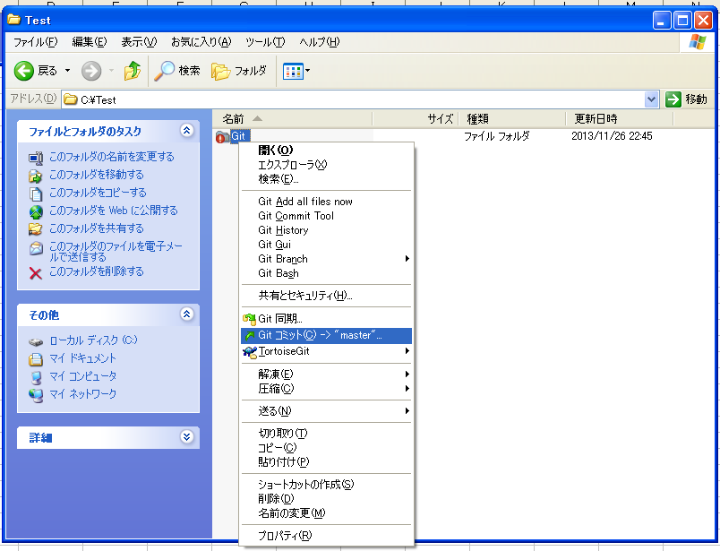

11.メッセージを入力して、OKボタンを押下する。
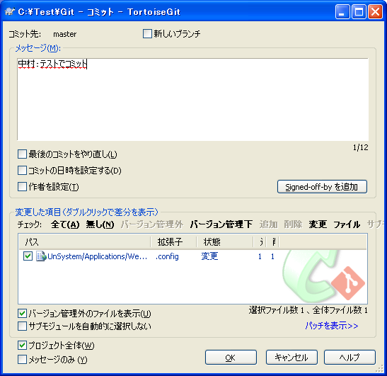

 | 成功
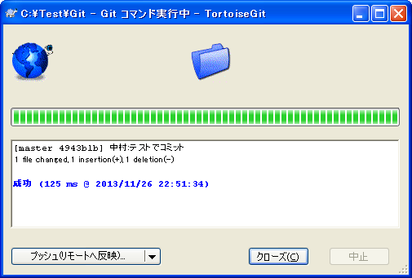

 | Gitフォルダをプッシュして、サーバーにアップロードする。
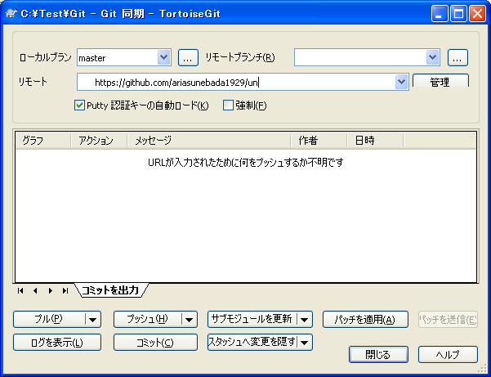

纏めると！
1.プルで最新を取得
2.コミット後、プッシュでサーバーにアップロード

